ورقة1
راس التقرير المطلوب طباعته
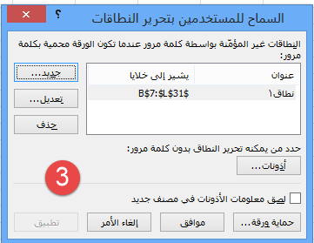

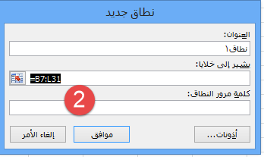

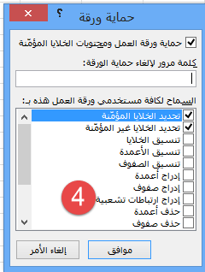

الخطوات من tab مراجعه
اختر السماح للمستخدمين بتحرير النطاقات
حدد النطاق كما فى الصوره
اضغط حماية الورقه
اكتب كلمة السر وكررها

 | اسفل التقرير

